Лист1
Проверка возможности выбора "Волосы:Шампуни" при клике на кнопку Красота
NN | Описание шага | Ожидаемый результат
1 | Зайти на сайт https://fito.by | Открывается главная страница сайта
2 | Клик на кнопку "Красота" | 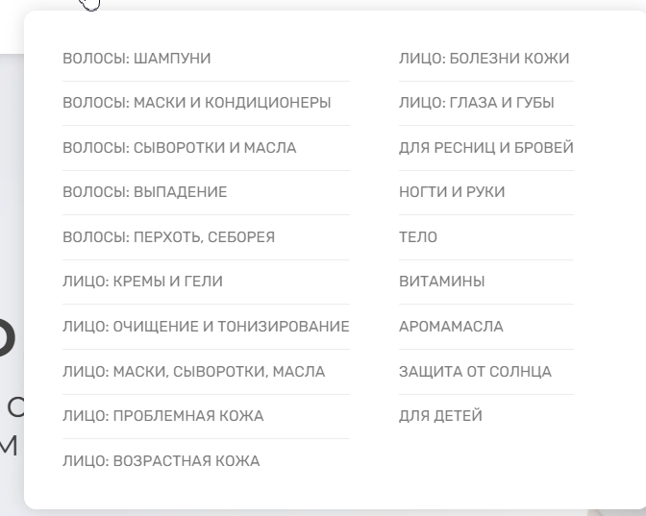 Появляется всплывающее окно
3 | Выбрать из выпадающего списка "Волосы:Шампуни" | 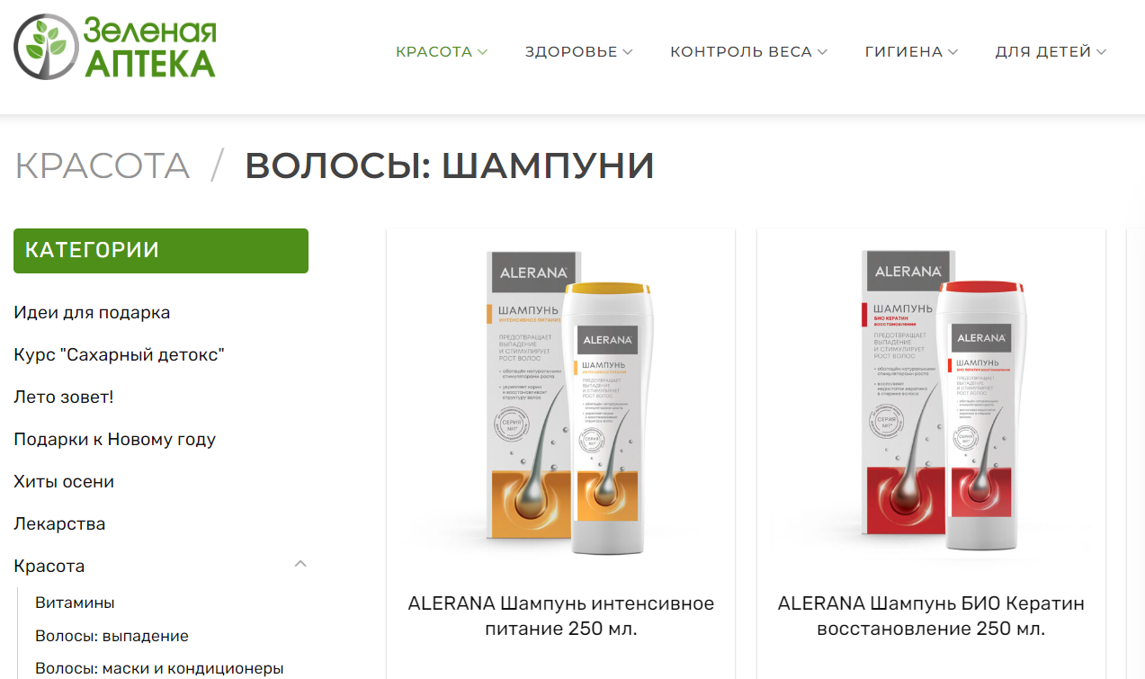 Переход на страницу с адресом https://fito.by/product-category/beauty/beauty-hair-shampoo/

